상품제안서
리얼위클리패드 (주문제작형) | 상품코드: S05358

 |  |  |  |  |  |  | 02-713-8555 | www.synergygift.co.kr
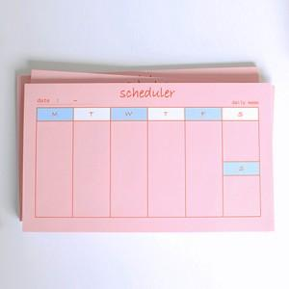

【상세/제작정보】 | 책상에 놓고 언제나 쉽게 볼 수 있는 편리한 스케줄러

【인쇄/포장옵션】 | 풀칼라 / OPP(비닐)

【공급단가】 | 수량 | 500~ | 1,000~ | 3,000~ | 5,000~ | 10,000~
*VAT별도 | 50매 | 1,410원 | 1,140원 | 970원 | 870원 | 810원
 | 100매 | 2,430원 | 2,160원 | 1,950원 | 1,750원 | 1,560원

【상품 URL】 | https://www.synergygift.co.kr:443/src/goods_detail.php?gdno=5575

